RIF PT & Relays
picture | number of contacts / type of contacts | article-no | type | Базовая цена, евро без НДС | Базовая цена, руб с НДС | Цена с НДС до 10 шт. | Цена с НДС от 11-50шт. | Цена с НДС от 51-100шт. | Цена с НДС от 101-300шт. | Цена с НДС от 300-600 шт. | Цена с НДС от 600-1000 | Finder
RIFLINE complete, relay holders
RIF-0 |  |  |  |  |  |  |  |  |  |  |  | пружина | пружина | винт | винт | винт (серия Master)
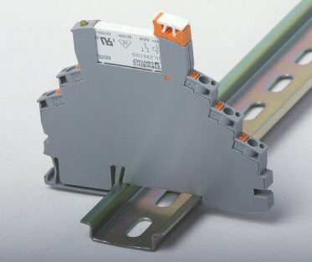
 | 1 CO power contacts | 2903371 | RIF-0-RPT-12DC/21 | 10.50 | 545.16 | 517.90 | 490.64 | 436.13 | 381.61 | 343.45 | 299.84 | 38.61.7.012.4050 | 38.61.7.012.00?? | 38.51.7.012.4050 | 38.51.7.012.00?? | 39.11.0.012.0060
 |  | 2903370 | RIF-0-RPT-24DC/21 | 8.69 | 451.18 | 428.63 | 406.07 | 360.95 | 315.83 | 284.25 | 248.15 | 38.61.7.024.4050 | 38.61.7.024.00?? | 38.51.7.024.4050 | 38.51.7.024.00?? | 39.11.0.024.0060
 | 1 CO gold contacts | 2903369 | RIF-0-RPT-12DC/21AU | 11.11 | 576.83 | 547.99 | 519.15 | 461.46 | 403.78 | 363.40 | 317.26 | 38.61.7.012.5050 |  | 38.51.7.012.5050
 |  | 2903368 | RIF-0-RPT-24DC/21AU | 9.18 | 476.63 | 452.79 | 428.96 | 381.30 | 333.64 | 300.27 | 262.14 | 38.61.7.024.5050 |  | 38.51.7.024.5050
 | 1 NO power contacts | 2903362 | RIF-0-RPT-12DC/1 | 8.69 | 451.18 | 428.63 | 406.07 | 360.95 | 315.83 | 284.25 | 248.15 | 38.61.7.012.4050 (1NO) | 38.61.7.012.00?? (1NO) | 38.51.7.012.4050 (1NO) | 38.51.7.012.00?? (1NO) | 39.11.0.012.0060 (1NO)
 |  | 2903361 | RIF-0-RPT-24DC/1 | 7.44 | 386.28 | 366.97 | 347.66 | 309.03 | 270.40 | 243.36 | 212.46 | 38.61.7.024.4050 (1NO) | 38.61.7.024.00?? (1NO) | 38.51.7.024.4050 (1NO) | 38.51.7.024.00?? (1NO) | 39.11.0.024.0060 (1NO)
 | 1 NO gold contacts | 2903360 | RIF-0-RPT-12DC/1AU | 9.44 | 490.12 | 465.62 | 441.11 | 392.10 | 343.09 | 308.78 | 269.57 | 38.61.7.012.5050 (1NO) |  | 38.51.7.012.5050 (1NO)
 |  | 2903359 | RIF-0-RPT-24DC/1AU | 7.86 | 408.09 | 387.69 | 367.28 | 326.47 | 285.66 | 257.10 | 224.45 | 38.61.7.024.5050 (1NO) |  | 38.51.7.024.5050 (1NO)
RIF-1 |  |  |  |  |  |  |  |  |  |  |  | пружина | винт | винт
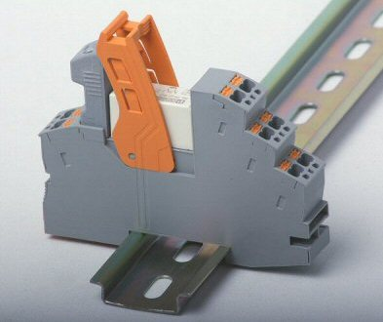
 | 1 CO power contacts | 2903342 | RIF-1-RPT-LDP-24DC/1x21 | 9.50 | 493.24 | 468.58 | 443.92 | 394.59 | 345.27 | 310.74 | 271.28 | нет | 48.31.7.024.0050 | 49.31.7.024.0050
 |  | 2903341 | RIF-1-RPT-LV-24AC/1x21 | 10.37 | 538.41 | 511.49 | 484.57 | 430.73 | 376.89 | 339.20 | 296.13 | нет | 48.31.8.024.0060 | 49.31.8.024.0060
 |  | 2903340 | RIF-1-RPT-LV-120AC/1x21 | 11.50 | 597.08 | 567.23 | 537.37 | 477.66 | 417.96 | 376.16 | 328.39 | нет | 48.31.8.120.0060 | 49.31.8.120.0060
 |  | 2903339 | RIF-1-RPT-LV-230AC/1x21 | 12.60 | 654.19 | 621.48 | 588.77 | 523.35 | 457.93 | 412.14 | 359.81 | нет | 48.31.8.230.0060 | 49.31.8.230.0060
 | 1 CO gold contacts | 2903338 | RIF-1-RPT-LDP-24DC/1x21AU | 9.98 | 518.16 | 492.25 | 466.35 | 414.53 | 362.71 | 326.44 | 284.99 | нет | 48.31.7.024.50x0 | 49.31.7.024.50x0
 |  | 2903337 | RIF-1-RPT-LV-24AC/1x21AU | 10.92 | 566.97 | 538.62 | 510.27 | 453.57 | 396.88 | 357.19 | 311.83 | нет | 48.31.8.024.50x0 | 49.31.8.024.50x0
 |  | 2903336 | RIF-1-RPT-LV-120AC/1x21AU | 12.10 | 628.23 | 596.82 | 565.41 | 502.59 | 439.76 | 395.79 | 345.53 | нет | 48.31.8.120.50x0 | 49.31.8.120.50x0
 |  | 2903335 | RIF-1-RPT-LV-230AC/1x21AU | 13.14 | 682.23 | 648.12 | 614.01 | 545.78 | 477.56 | 429.80 | 375.23 | нет | 48.31.8.230.50x0 | 49.31.8.230.50x0
 | 2 CO power contacts | 2903334 | RIF-1-RPT-LDP-24DC/2x21 | 9.76 | 506.74 | 481.40 | 456.07 | 405.39 | 354.72 | 319.25 | 278.71 | 49.72.7.024.00x0 | 48.52.7.024.0050 | 49.52.7.024.00x0
 |  | 2903333 | RIF-1-RPT-LV-24AC/2x21 | 10.56 | 548.28 | 520.86 | 493.45 | 438.62 | 383.79 | 345.41 | 301.55 | 49.72.8.024.00x0 | 48.52.8.024.0060 | 49.52.8.024.00x0
 |  | 2903332 | RIF-1-RPT-LV-120AC/2x21 | 11.70 | 607.46 | 577.09 | 546.72 | 485.97 | 425.22 | 382.70 | 334.11 | 49.72.8.120.00x0 | 48.52.8.120.0060 | 49.52.8.120.00x0
 |  | 2903331 | RIF-1-RPT-LV-230AC/2x21 | 12.87 | 668.21 | 634.80 | 601.39 | 534.57 | 467.75 | 420.97 | 367.52 | 49.72.8.230.00x0 | 48.52.8.230.0060 | 49.52.8.230.00x0
 | 2 CO gold contacts | 2903330 | RIF-1-RPT-LDP-24DC/2x21AU | 10.31 | 535.30 | 508.53 | 481.77 | 428.24 | 374.71 | 337.24 | 294.41 | 49.72.7.024.50x0 | 48.52.7.024.5050 | 49.52.7.024.50x0
 |  | 2903329 | RIF-1-RPT-LV-24AC/2x21AU | 11.05 | 573.72 | 545.03 | 516.34 | 458.97 | 401.60 | 361.44 | 315.54 | 49.72.8.024.50x0 | 48.52.8.024.50x0 | 49.52.8.024.50x0
 |  | 2903328 | RIF-1-RPT-LV-120AC/2x21AU | 12.30 | 638.62 | 606.69 | 574.75 | 510.89 | 447.03 | 402.33 | 351.24 | 49.72.8.120.50x0 | 48.52.8.120.50x0 | 49.52.8.120.50x0
 |  | 2903327 | RIF-1-RPT-LV-230AC/2x21AU | 13.41 | 696.25 | 661.43 | 626.62 | 557.00 | 487.37 | 438.64 | 382.94 | 49.72.8.230.50x0 | 48.52.8.230.50x0 | 49.52.8.230.50x0
RIF-2 |  |  |  |  |  |  |  |  |  |  |  | пружина | винт | винт
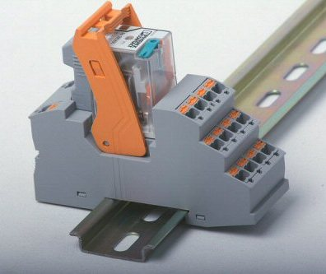
 | 2 CO power contacts | 2903315 | RIF-2-RPT-LDP-24DC/2x21 | 10.76 | 558.66 | 530.73 | 502.79 | 446.93 | 391.06 | 351.96 | 307.26 | нет | 58.32.9.024.0050 | 59.32.9.024.0050
 |  | 2903313 | RIF-2-RPT-LV-24AC/2x21 | 13.17 | 683.79 | 649.60 | 615.41 | 547.03 | 478.65 | 430.79 | 376.08 | нет | 58.32.8.024.0060 | 59.32.8.024.0060
 |  | 2903311 | RIF-2-RPT-LV-120AC/2x21 | 13.78 | 715.46 | 679.68 | 643.91 | 572.37 | 500.82 | 450.74 | 393.50 | нет | 58.32.8.120.0060 | 59.32.8.120.0060
 |  | 2903310 | RIF-2-RPT-LV-230AC/2x21 | 13.57 | 704.55 | 669.33 | 634.10 | 563.64 | 493.19 | 443.87 | 387.50 | нет | 58.32.8.230.0060 | 59.32.8.230.0060
 | 4 CO power contacts | 2903308 | RIF-2-RPT-LDP-24DC/4x21 | 11.05 | 573.72 | 545.03 | 516.34 | 458.97 | 401.60 | 361.44 | 315.54 | 59.54.9.024.00x0 | 58.34.9.024.0050 | 59.34.9.024.0050
 |  | 2903306 | RIF-2-RPT-LV-24AC/4x21 | 13.49 | 700.40 | 665.38 | 630.36 | 560.32 | 490.28 | 441.25 | 385.22 | 59.54.8.024.00x0 | 58.34.8.024.0060 | 59.34.8.024.0060
 |  | 2903305 | RIF-2-RPT-LV-120AC/4x21 | 14.04 | 728.96 | 692.51 | 656.06 | 583.17 | 510.27 | 459.24 | 400.93 | 59.54.8.120.00x0 | 58.34.8.120.0060 | 59.34.8.120.0060
 |  | 2903304 | RIF-2-RPT-LV-230AC/4x21 | 13.91 | 722.21 | 686.10 | 649.99 | 577.77 | 505.55 | 454.99 | 397.21 | 59.54.8.230.00x0 | 58.34.8.230.0060 | 59.34.8.230.0060
RIF-3
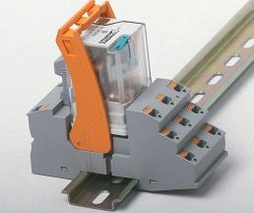
 | 2 CO power contacts | 2903297 | RIF-3-RPT-LDP-24DC/2x21 | 15.23 | 790.74 | 751.20 | 711.67 | 632.59 | 553.52 | 498.17 | 434.91 | нет
 |  | 2903296 | RIF-3-RPT-LV-120AC/2x21 | 17.23 | 894.58 | 849.85 | 805.12 | 715.67 | 626.21 | 563.59 | 492.02 | нет
 |  | 2903295 | RIF-3-RPT-LV-230AC/2x21 | 18.13 | 941.31 | 894.24 | 847.18 | 753.05 | 658.92 | 593.03 | 517.72 | нет
 | 3 CO power contacts | 2903294 | RIF-3-RPT-LDP-24DC/3x21 | 16.55 | 859.28 | 816.31 | 773.35 | 687.42 | 601.49 | 541.34 | 472.60 | нет
 |  | 2903293 | RIF-3-RPT-LV-120AC/3x21 | 18.60 | 965.71 | 917.43 | 869.14 | 772.57 | 676.00 | 608.40 | 531.14 | нет
 |  | 2903292 | RIF-3-RPT-LV-230AC/3x21 | 19.51 | 1012.96 | 962.31 | 911.66 | 810.37 | 709.07 | 638.16 | 557.13 | нет
 |  |  |  |  |  |  |  |  |  |  |  | нет
 |  |  |  |  |  |  |  |  |  |  |  | нет
RIF-4
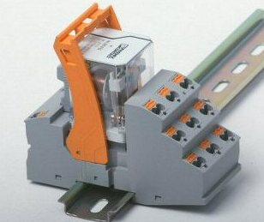
 | 2 CO power contacts | 2903281 | RIF-4-RPT-LDP-24DC/2x21 | 21.80 | 1131.86 | 1075.26 | 1018.67 | 905.48 | 792.30 | 713.07 | 622.52 | нет
 |  | 2903280 | RIF-4-RPT-LV-120AC/2x21 | 22.67 | 1177.03 | 1118.18 | 1059.32 | 941.62 | 823.92 | 741.53 | 647.36 | нет
 |  | 2903279 | RIF-4-RPT-LV-230AC/2x21 | 23.54 | 1222.20 | 1161.09 | 1099.98 | 977.76 | 855.54 | 769.98 | 672.21 | нет
 | 3 CO power contacts | 2903278 | RIF-4-RPT-LDP-24DC/3x21 | 22.67 | 1177.03 | 1118.18 | 1059.32 | 941.62 | 823.92 | 741.53 | 647.36 | нет
 |  | 2903277 | RIF-4-RPT-LV-120AC/3x21 | 23.54 | 1222.20 | 1161.09 | 1099.98 | 977.76 | 855.54 | 769.98 | 672.21 | нет
 |  | 2903276 | RIF-4-RPT-LV-230AC/3x21 | 24.44 | 1268.92 | 1205.48 | 1142.03 | 1015.14 | 888.25 | 799.42 | 697.91 | нет
 | 3 NO power contacts | 2903275 | RIF-4-RPT-LDP-24DC/3x1 | 21.80 | 1131.86 | 1075.26 | 1018.67 | 905.48 | 792.30 | 713.07 | 622.52 | нет
 |  | 2903274 | RIF-4-RPT-LV-120AC/3x1 | 22.67 | 1177.03 | 1118.18 | 1059.32 | 941.62 | 823.92 | 741.53 | 647.36 | нет
 |  | 2903273 | RIF-4-RPT-LV-230AC/3x1 | 23.54 | 1222.20 | 1161.09 | 1099.98 | 977.76 | 855.54 | 769.98 | 672.21 | нет

